440
견 적 서

바디텍메드 |  | 귀하
전화 :
팩스 :
담당 :

아래와 같이 견적합니다.

견 적 합 계 : | ₩1,320,000
견 적 일 자 : | 2015-01-05
결 재 조 건 :

품 명 | 규 격 | 수 량 | 단 가 | 금 액 | 세 액 | 합 계 액
 |  |  |  | - | - | -
노트북 | hp 440 G2 CTO#7 | 1 | 1,200,000 | 1,200,000 | 120,000 | 1,320,000
 |  |  |  | - | - | -
 | 인텔 i5-4210U 1.7GHz (up to 2.7GHz) |  |  | - | - | -
 | 8GB DDR3L Memory |  |  | - | - | -
 | 256GB SSD |  |  | - | - | -
 | intel HD 4400 / R5 M255 1GB 듀얼그래픽
 | DVD Supler Multi |  |  |  | - | -
 | 무게 1.91Kg (시디롬 제거시 1.8Kg) |  |  |  | - | -
 | 14인치 1690 x 900 HD+ 해상도 |  |  |  | - | -
 | Windows 7 Pro 64bit |  |  |  | - | -
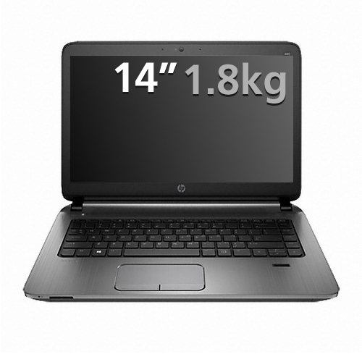
 |  |  |  |  | - | -
 |  |  |  |  | - | -
 |  |  |  |  | - | -
 |  |  |  |  | - | -
 |  |  |  |  | - | -
 |  |  |  |  | - | -
 |  |  |  |  | - | -
 |  |  |  |  | - | -
 |  |  |  |  | - | -
 |  |  |  |  | - | -
 |  |  |  |  | - | -
 |  |  |  |  | - | -
 |  |  |  |  | - | -
 |  |  |  |  | - | -
 |  |  |  |  | - | -
 |  |  |  |  | - | -
 |  |  |  |  | - | -
 |  |  |  |  | - | -
* 결제계좌 : 신한 110-138-600484 씨-넷 |  |  | 합 계 | 1,200,000 | 120,000 | 1,320,000
* 견적담당 : | 조규장(010-2910-7760)
* REMARK

1040
견 적 서

바디텍메드 |  | 귀하
전화 :
팩스 :
담당 :

아래와 같이 견적합니다.

견 적 합 계 : | ₩1,815,000
견 적 일 자 : | 2015-01-05
결 재 조 건 :

품 명 | 규 격 | 수 량 | 단 가 | 금 액 | 세 액 | 합 계 액
 |  |  |  | - | - | -
노트북 | hp folio 1040 G2 CTO#2 | 1 | 1,650,000 | 1,650,000 | 165,000 | 1,815,000
 |  |  |  | - | - | -
 | 인텔 i5-4210U 1.7GHz (up to 2.7GHz) |  |  | - | - | -
 | 8GB DDR3L Memory (upgrade 불가) |  |  | - | - | -
 | 256GB SSD |  |  | - | - | -
 | intel HD 4400
 | 무게 1.49Kg |  |  |  | - | -
 | 14인치 1920 x 1080 Full HD 해상도 |  |  |  | - | -
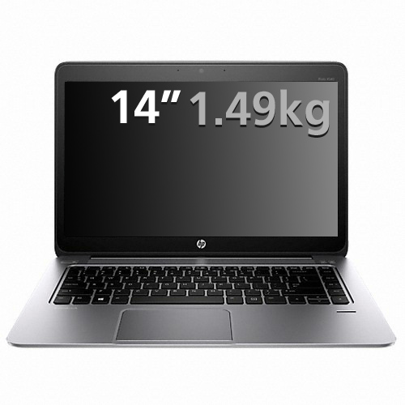
 | Windows 8.1 pro / Windows 7 Pro 64bit |  |  |  | - | -
 |  |  |  |  | - | -
 |  |  |  |  | - | -
 |  |  |  |  | - | -
 |  |  |  |  | - | -
 |  |  |  |  | - | -
 |  |  |  |  | - | -
 |  |  |  |  | - | -
 |  |  |  |  | - | -
 |  |  |  |  | - | -
 |  |  |  |  | - | -
 |  |  |  |  | - | -
 |  |  |  |  | - | -
 |  |  |  |  | - | -
 |  |  |  |  | - | -
 |  |  |  |  | - | -
 |  |  |  |  | - | -
 |  |  |  |  | - | -
 |  |  |  |  | - | -
 |  |  |  |  | - | -
* 결제계좌 : 신한 110-138-600484 씨-넷 |  |  | 합 계 | 1,650,000 | 165,000 | 1,815,000
* 견적담당 : | 조규장(010-2910-7760)
* REMARK

